入力
➀赤枠内入力：学校名・住所(東京都は不要)・電話番号(市外局番から)・
最寄駅・学校紹介・チーム名・顧問氏名(スペースなし)・部員数・活動曜日・年間活動計画・チーム紹介文（100文字程度）
②写真は添付ファイルでお願い致します。
➀赤枠内入力：学校名・住所(東京都は不要)・電話番号(市外局番から)・
最寄駅・学校紹介・チーム名・チームのモットー・チームカラー・顧問氏名(スペースなし)・部員数・活動曜日・年間活動計画・チーム紹介文（100文字程度）
②写真は添付ファイルでお願い致します(横長【ワイドやスクエアでないもの】)。
プログラム原稿入力フォーム 4/26(金)メール〆切 【都立国際高等学校 大倉 由尚 ✉kokusaihs.okura@gmail.com】
学校名
住所
電話番号
最寄駅
学校紹介
チーム名
※年間活動計画 表記の統一
都総体・関東大会・JAPAN CUP・高校選手権・WINTER CUP・
USA School&College Competition EAST・USA Regionals・USA Nationals
JCDA CHEER DANCE COMPETITION in Summer
ALL JAPAN CHEER DANCE CHANPIONSHIP
など、大会名の表記を統一させていただきます。
チームのモットー
チームカラー
顧問 | 1
 | 2
 | 3
 | 4
部員数
活動日
年間活動計画
チーム紹介文【100字程度】

部員名簿の氏名は、スペースを空けずに入力してください。 ※大会出場選手名でなく、〆切日時点での全部員名です。
 |  | 氏名（スペース無） | 学年
部員名簿 | キャプテン
 | 2
 | 3
 | 4
 | 5
 | 6
 | 7
 | 8
 | 9
 | 10
 | 11
 | 12
 | 13
 | 14
 | 15
 | 16
 | 17
 | 18
 | 19
 | 20
 | 21
 | 22
 | 23
 | 24
 | 25
 | 26
 | 27
 | 28
 | 29
 | 30
 | 31
 | 32
 | 33
 | 34
 | 35
 | 36
 | 37
 | 38
 | 39
 | 40
 | 41
 | 42
 | 43
 | 44
 | 45
 | 46
 | 47
 | 48
 | 49
 | 50
 | 51
 | 52
 | 53
 | 54
 | 55
 | 56
 | 57
 | 58
 | 59
 | 60
 | 61
 | 62
 | 63
 | 64
 | 65
 | 66
 | 67
 | 68
 | 69
 | 70
 | 71
 | 72
 | 73
 | 74
 | 75
 | 76
 | 77
 | 78
 | 79
 | 80

入力見本
➀赤枠内入力：学校名・住所(東京都は不要)・電話番号(市外局番から)・
最寄駅・学校紹介・チーム名・顧問氏名(スペースなし)・部員数・活動曜日・年間活動計画・チーム紹介文（100文字程度）
②写真は添付ファイルでお願い致します。
➀赤枠内入力：学校名・住所(東京都は不要)・電話番号(市外局番から)・
最寄駅・学校紹介・チーム名・チームのモットー・チームカラー顧問氏名(スペースなし)・部員数・活動曜日・年間活動計画・チーム紹介文（100文字程度）
②写真は添付ファイルでお願い致します。
プログラム原稿入力フォーム
学校名 |  | 駒澤大学高等学校
住所 |  | 世田谷区上用賀1-17-12
電話番号 |  | 337006131
最寄駅 |  | 用賀
学校紹介 |  | 「行学一如」を建学の精神として掲げ、豊かな人間性を育むこと、また「信・誠・敬・愛」の心をもって、自分を磨き人のために尽くすことを目指しています。文武両道に励む元気な生徒が多い学校です。
※年間活動計画 表記の統一
都総体・関東大会・JAPAN CUP・高校選手権・WINTER CUP・
USA School&College Competition EAST・USA Regionals・USA Nationals
JCDA CHEER DANCE COMPETITION in Summer
ALL JAPAN CHEER DANCE CHANPIONSHIP
など、大会名の表記を統一させていただきます。
※年間活動計画 表記の統一
都総体・関東大会・JAPAN CUP・高校選手権・WINTER CUP・
USA School&College Competition EAST・USA Regionals・USA Nationals
JCDA CHEER DANCE COMPETITION in Summer
ALL JAPAN CHEER DANCE CHANPIONSHIP
など、大会名の表記を統一させていただきます。
チーム名 |  | CIPHER
チームのモットー |  | NO SMILE NO CIPHER
チームカラー |  | BLUE＆WHITE
顧問 | 1 | 土田絵美
 | 2 | 杉村暁美
 | 3
 | 4
部員数 |  | 30 | 名
活動日 |  | 月火木金土
年間活動計画 |  | ６月 都総体・関東大会 ８月 ＪＡＰＡＮ ＣＵＰ １０月 文化祭 １１月 被災地応援活動 (宮城県岩沼市) １月 高校選手権 その他 運動部の応援活動 地域イベント等への参加
チーム紹介文【100字程度】 |  | 人数は少ないですが、互いに盛り上げながら仲良く練習しています！ほとんどが初心者ですが、感謝の気持ちを忘れず、観ている方が笑顔になれるような演技を目標に、チーム一丸となって練習に励んでいます！

部員名簿の氏名は、スペースを空けずに入力してください。 ※出場選手名でなく、全部員名です。
 |  | 氏名（スペース無） | 学年
部員名簿 | キャプテン | 松ノ井覚 | 3
 | 2 | 伊東章子 | 3
 | 3 | 櫻井秀隆 | 2
 | 4 | 松原里紗 | 2
 | 5 | 渡部絹江 | 1
 | 6
 | 7
 | 8
 | 9
 | 10
 | 11
 | 12
 | 13
 | 14
 | 15
 | 16
 | 17
 | 18
 | 19
 | 20
 | 21
 | 22
 | 23
 | 24
 | 25
 | 26
 | 27
 | 28
 | 29
 | 30
 | 31
 | 32
 | 33
 | 34
 | 35
 | 36
 | 37
 | 38
 | 39
 | 40
 | 41
 | 42
 | 43
 | 44
 | 45
 | 46
 | 47
 | 48
 | 49
 | 50
 | 51
 | 52
 | 53
 | 54
 | 55
 | 56
 | 57
 | 58
 | 59
 | 60
 | 61
 | 62
 | 63
 | 64
 | 65
 | 66
 | 67
 | 68
 | 69
 | 70
 | 71
 | 72
 | 73
 | 74
 | 75
 | 76
 | 77
 | 78
 | 79
 | 80

プログラムイメージ見本
駒澤大学高等学校 |  |  |  |  | 学校紹介 | 「行学一如」を建学の精神として掲げ、豊かな人間性を育むこと、また「信・誠・敬・愛」の心をもって、自分を磨き人のために尽くすことを目指しています。文武両道に励む元気な生徒が多い学校です。
CIPHER

最寄駅 | 用賀 | 住所 | 世田谷区上用賀1-17-12 |  | 電話 | (337006131 |  | 部員数 | 30
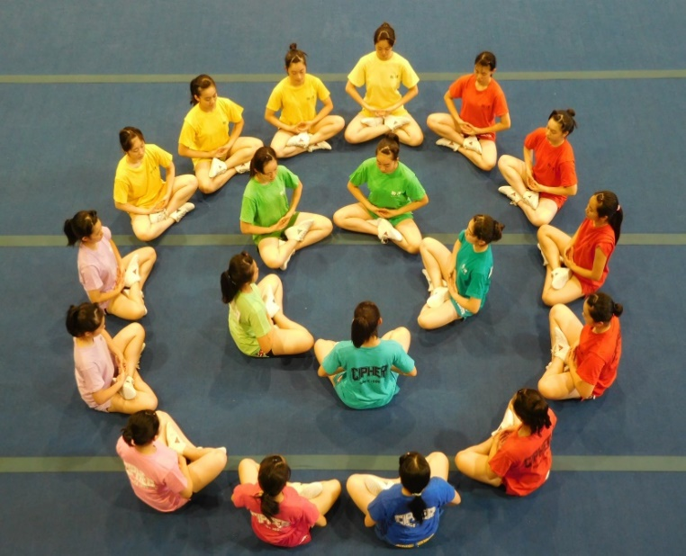 ※写真はメールに添付ファイルとして 送信してください |  |  |  |  | 顧問 | 土田絵美 |  | 杉村暁美
 |  |  |  |  |  | 0 |  | 0
 |  |  |  |  | モットー | NO SMILE NO CIPHER
 |  |  |  |  | チームカラー | BLUE＆WHITE
 |  |  |  |  | 活動日 | 月火木金土
 |  |  |  |  | 年間活動計画 | ６月 都総体・関東大会 ８月 ＪＡＰＡＮ ＣＵＰ １０月 文化祭 １１月 被災地応援活動 (宮城県岩沼市) １月 高校選手権 その他 運動部の応援活動 地域イベント等への参加

チーム紹介 | 人数は少ないですが、互いに盛り上げながら仲良く練習しています！ほとんどが初心者ですが、感謝の気持ちを忘れず、観ている方が笑顔になれるような演技を目標に、チーム一丸となって練習に励んでいます！
松ノ井覚 | 3 | 伊東章子 | 3 | 櫻井秀隆 | 2 | 松原里紗 | 2 |  | 渡部絹江 | 1

